圖表索引
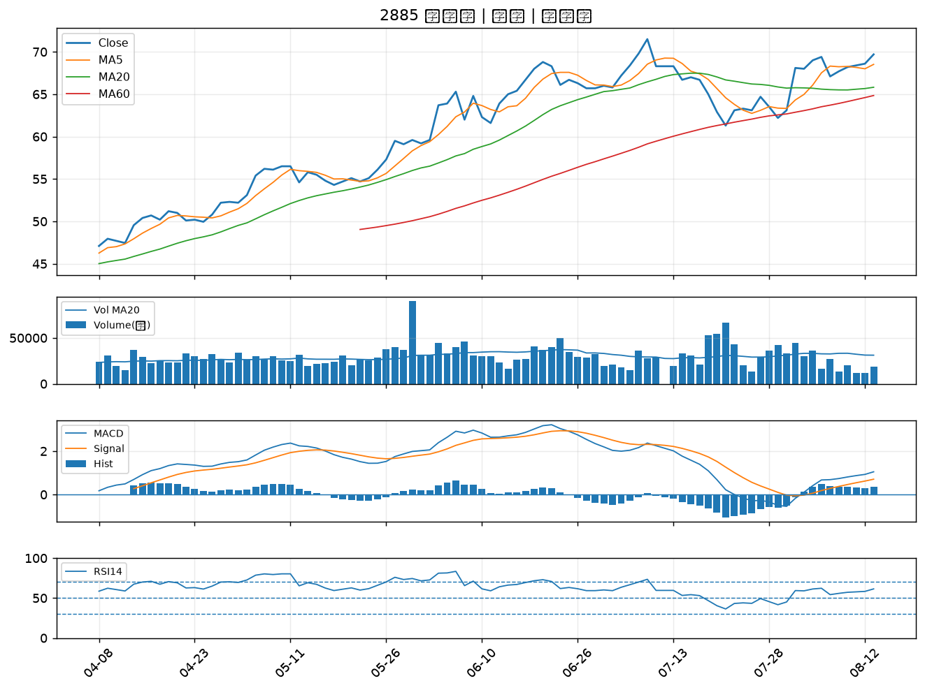
股票代號 | 股票名稱 | 市場 | 買進觀察分級 | 主力突破分數 | 圖表路徑
1709 | 和益 | 上市 | A級 | 6 | output/charts/20260813/1709_和益.png
2542 | 興富發 | 上市 | A級 | 6 | output/charts/20260813/2542_興富發.png
4938 | 和碩 | 上市 | A級 | 4 | output/charts/20260813/4938_和碩.png
2027 | 大成鋼 | 上市 | A級 | 4 | output/charts/20260813/2027_大成鋼.png
6432 | 今展科 | 上櫃 | A級 | 3 | output/charts/20260813/6432_今展科.png
5515 | 建國 | 上市 | B級 | 7 | output/charts/20260813/5515_建國.png
2376 | 技嘉 | 上市 | B級 | 5 | output/charts/20260813/2376_技嘉.png
1513 | 中興電 | 上市 | B級 | 5 | output/charts/20260813/1513_中興電.png
3406 | 玉晶光 | 上市 | B級 | 5 | output/charts/20260813/3406_玉晶光.png
6108 | 競國 | 上市 | B級 | 5 | output/charts/20260813/6108_競國.png
1504 | 東元 | 上市 | B級 | 4 | output/charts/20260813/1504_東元.png
8299 | 群聯 | 上櫃 | B級 | 4 | output/charts/20260813/8299_群聯.png
5521 | 工信 | 上市 | B級 | 4 | output/charts/20260813/5521_工信.png
4510 | 高鋒 | 上櫃 | B級 | 4 | output/charts/20260813/4510_高鋒.png
3265 | 台星科 | 上櫃 | B級 | 4 | output/charts/20260813/3265_台星科.png
2324 | 仁寶 | 上市 | B級 | 4 | output/charts/20260813/2324_仁寶.png
2408 | 南亞科 | 上市 | B級 | 3 | output/charts/20260813/2408_南亞科.png
2436 | 偉詮電 | 上市 | B級 | 3 | output/charts/20260813/2436_偉詮電.png
6187 | 萬潤 | 上櫃 | B級 | 3 | output/charts/20260813/6187_萬潤.png
3357 | 臺慶科 | 上櫃 | B級 | 3 | output/charts/20260813/3357_臺慶科.png
3455 | 由田 | 上櫃 | B級 | 3 | output/charts/20260813/3455_由田.png
3515 | 華擎 | 上市 | B級 | 3 | output/charts/20260813/3515_華擎.png
2851 | 中再保 | 上市 | B級 | 3 | output/charts/20260813/2851_中再保.png
2377 | 微星 | 上市 | B級 | 3 | output/charts/20260813/2377_微星.png
3044 | 健鼎 | 上市 | B級 | 3 | output/charts/20260813/3044_健鼎.png
6442 | 光聖 | 上市 | B級 | 3 | output/charts/20260813/6442_光聖.png
6530 | 創威 | 上櫃 | B級 | 3 | output/charts/20260813/6530_創威.png
3312 | 弘憶股 | 上市 | B級 | 3 | output/charts/20260813/3312_弘憶股.png
2883 | 凱基金 | 上市 | B級 | 2 | output/charts/20260813/2883_凱基金.png
2885 | 元大金 | 上市 | B級 | 2 | output/charts/20260813/2885_元大金.png

1709 和益｜A級
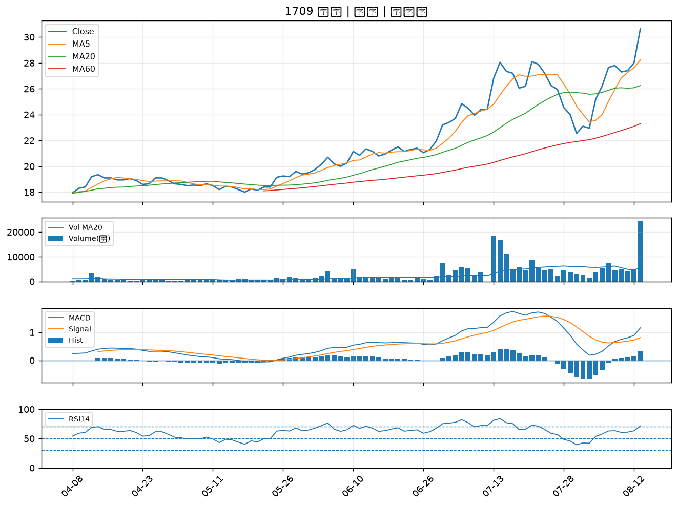

2542 興富發｜A級
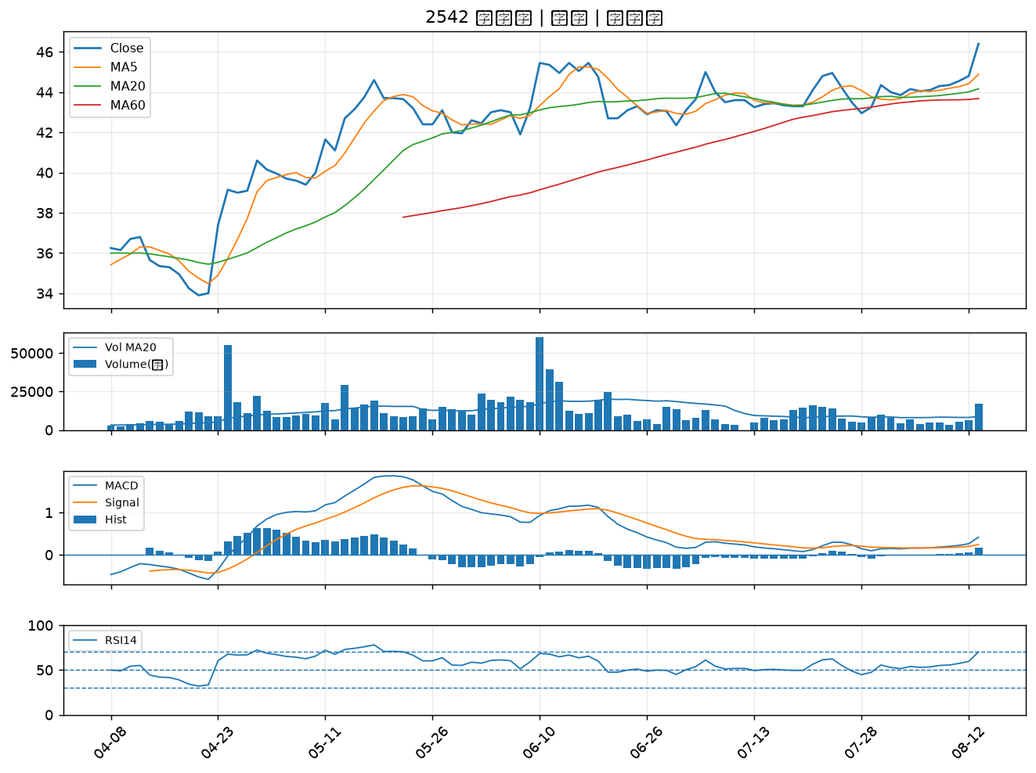

4938 和碩｜A級
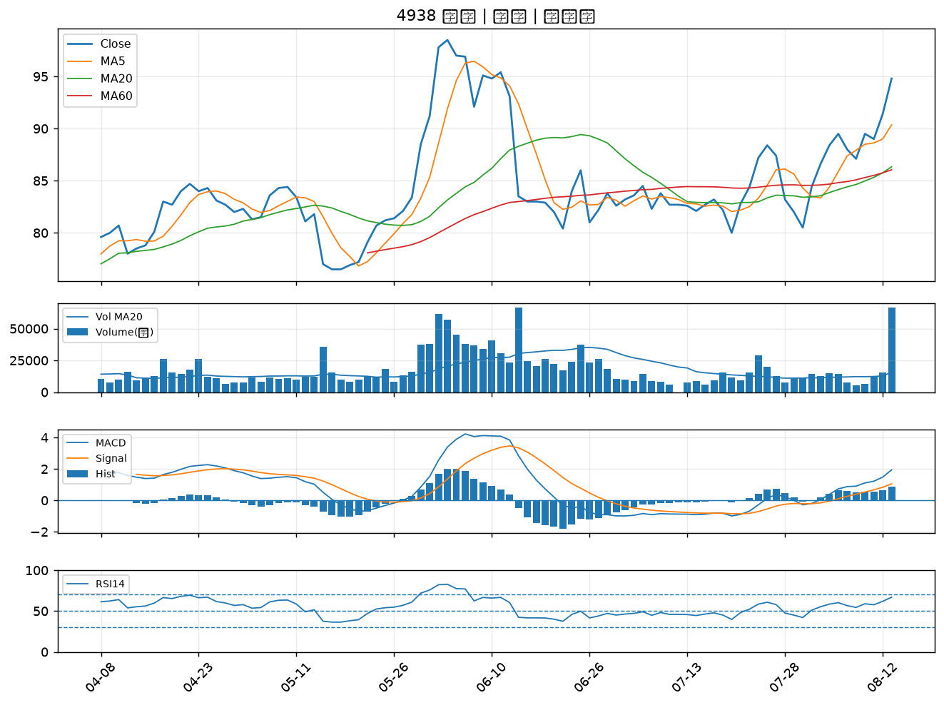

2027 大成鋼｜A級
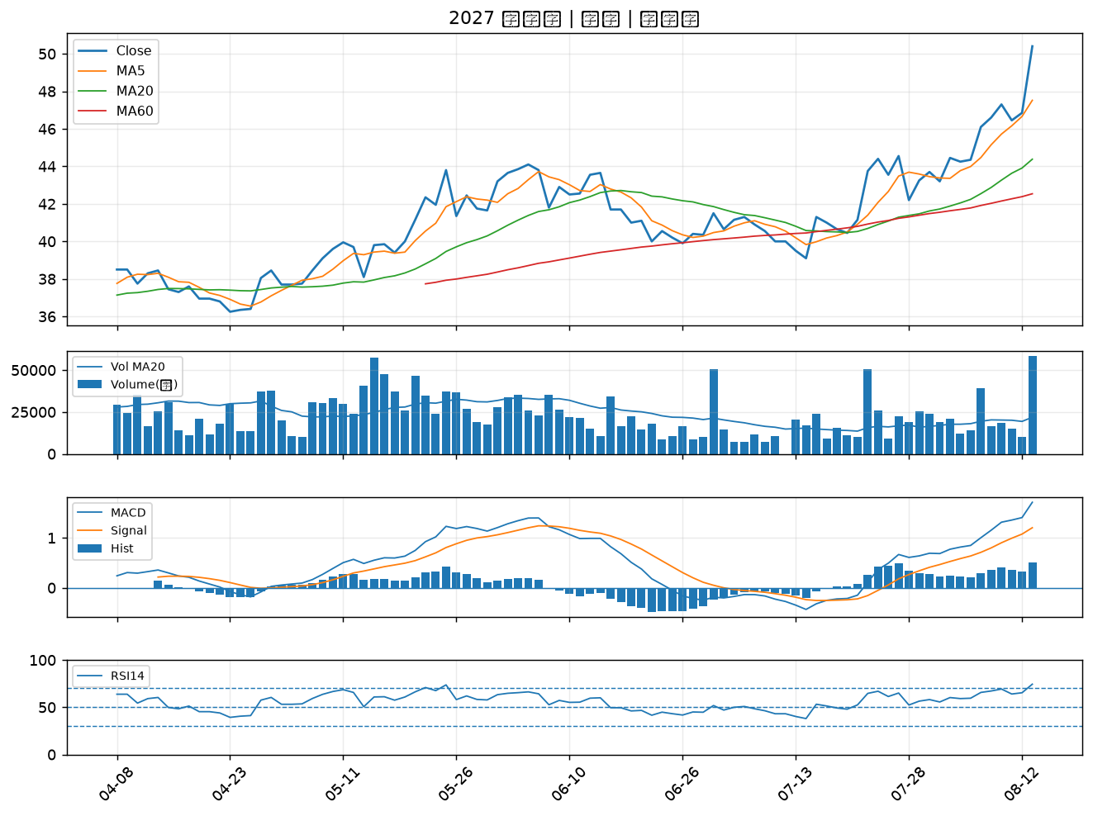

6432 今展科｜A級
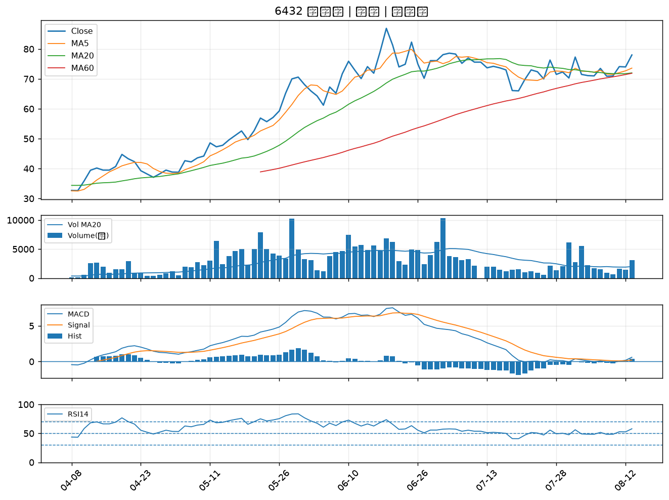

5515 建國｜B級
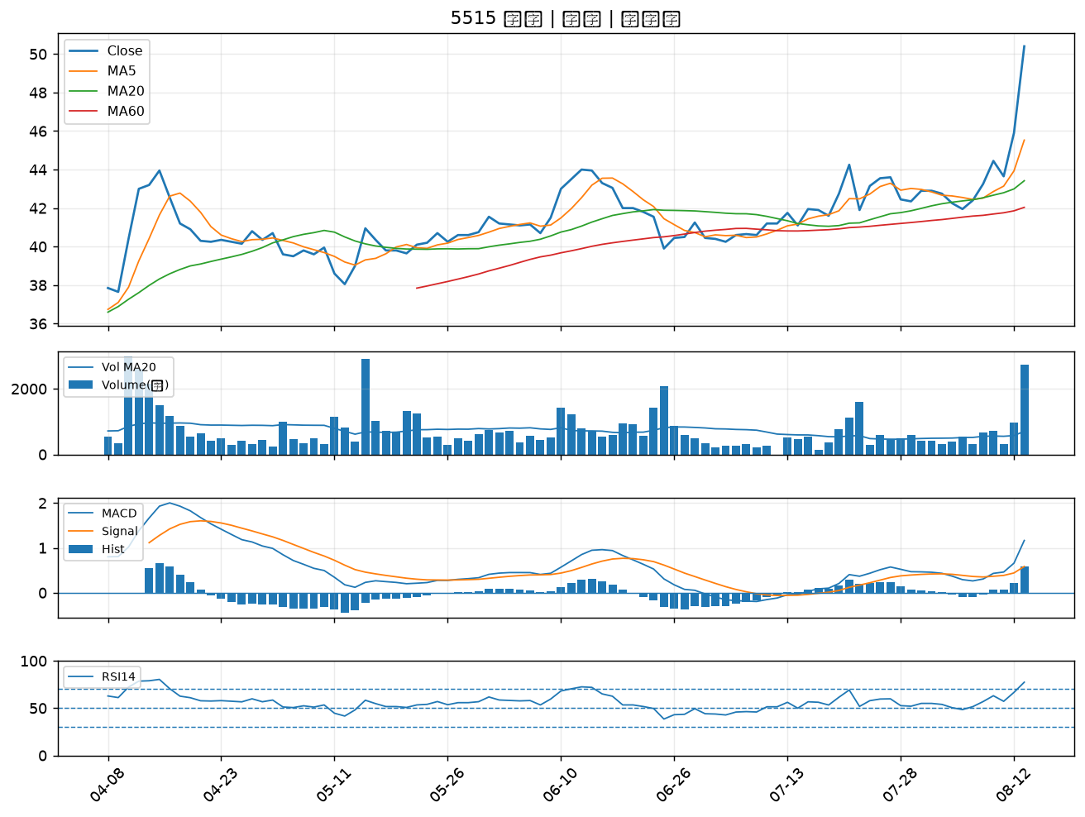

2376 技嘉｜B級
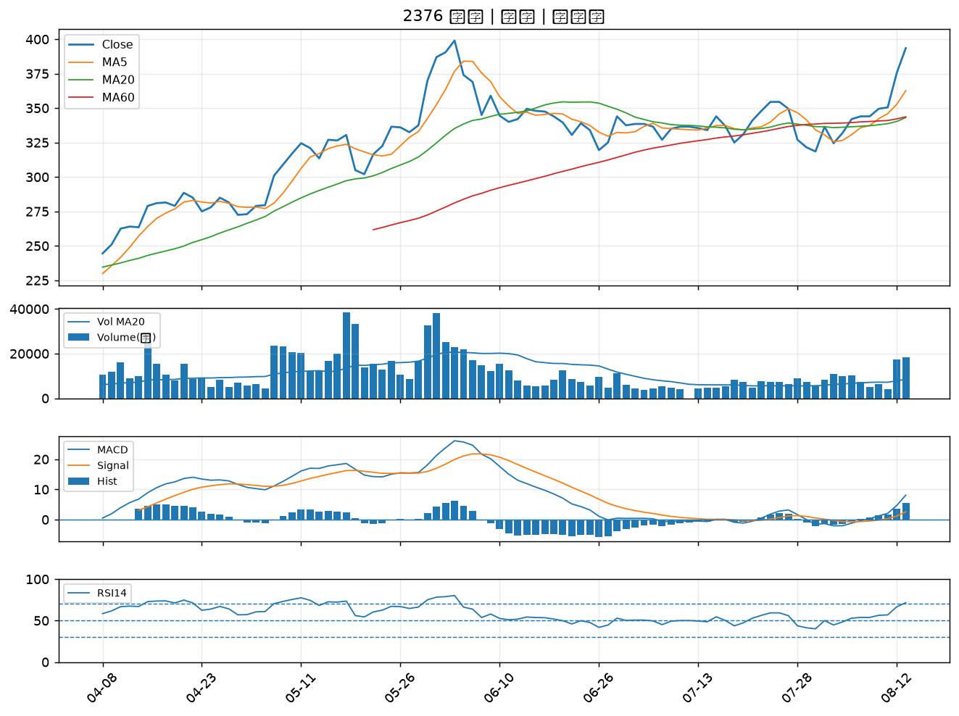

1513 中興電｜B級
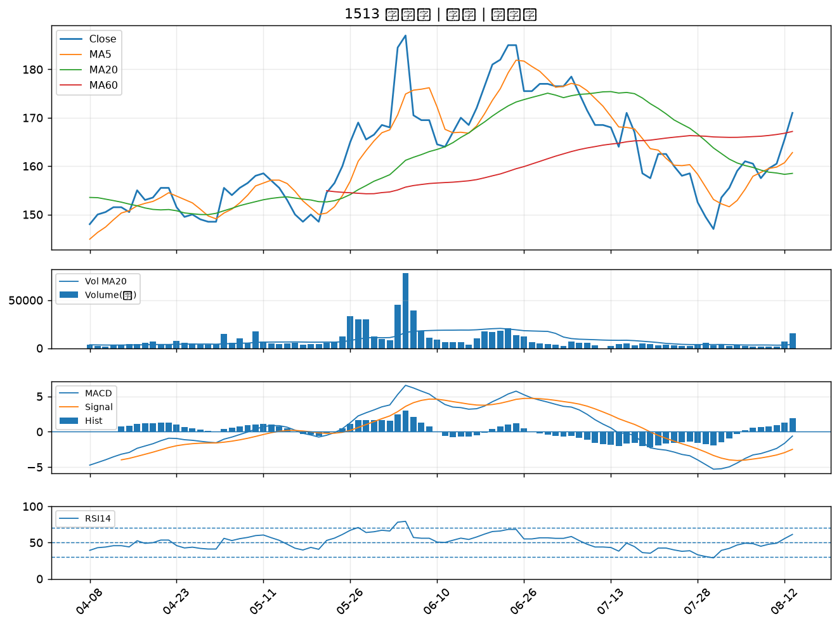

3406 玉晶光｜B級
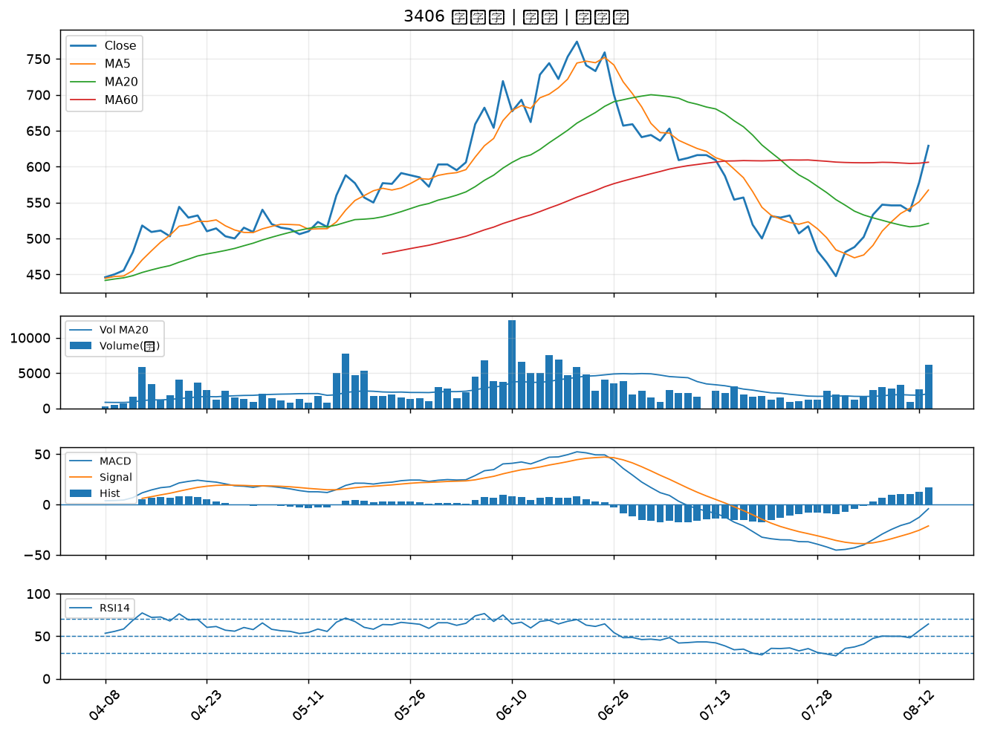

6108 競國｜B級
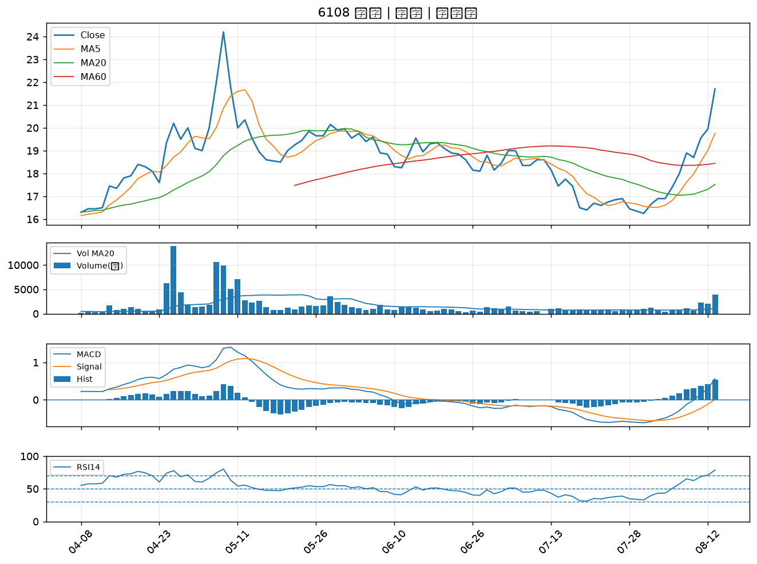

1504 東元｜B級
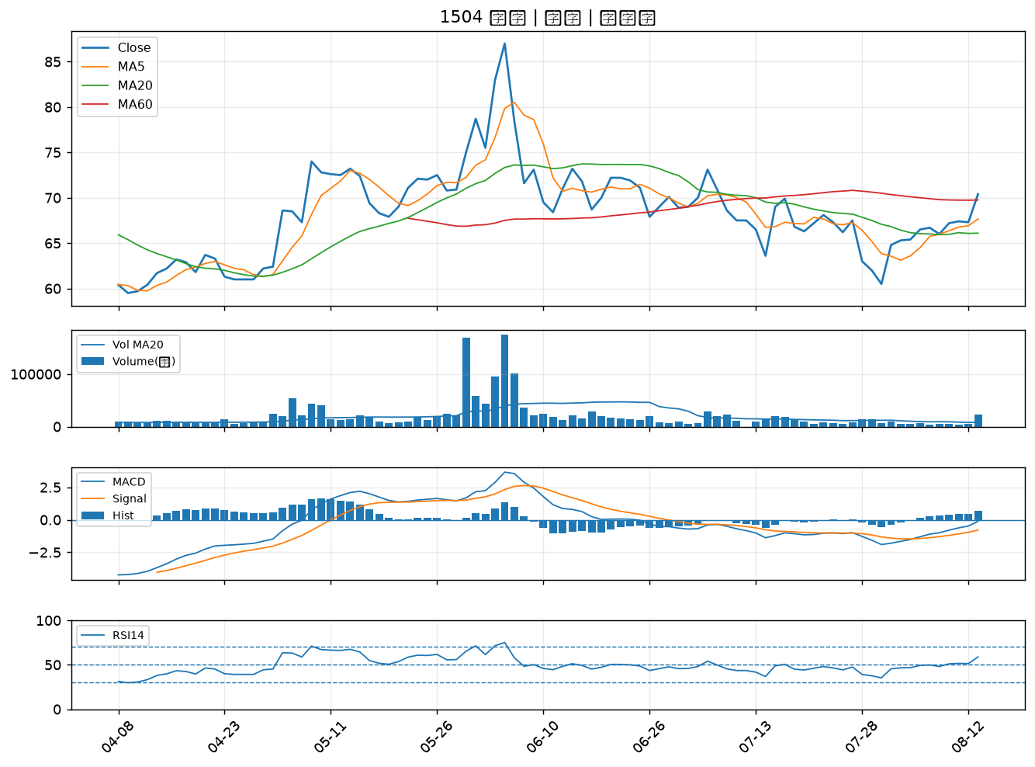

8299 群聯｜B級
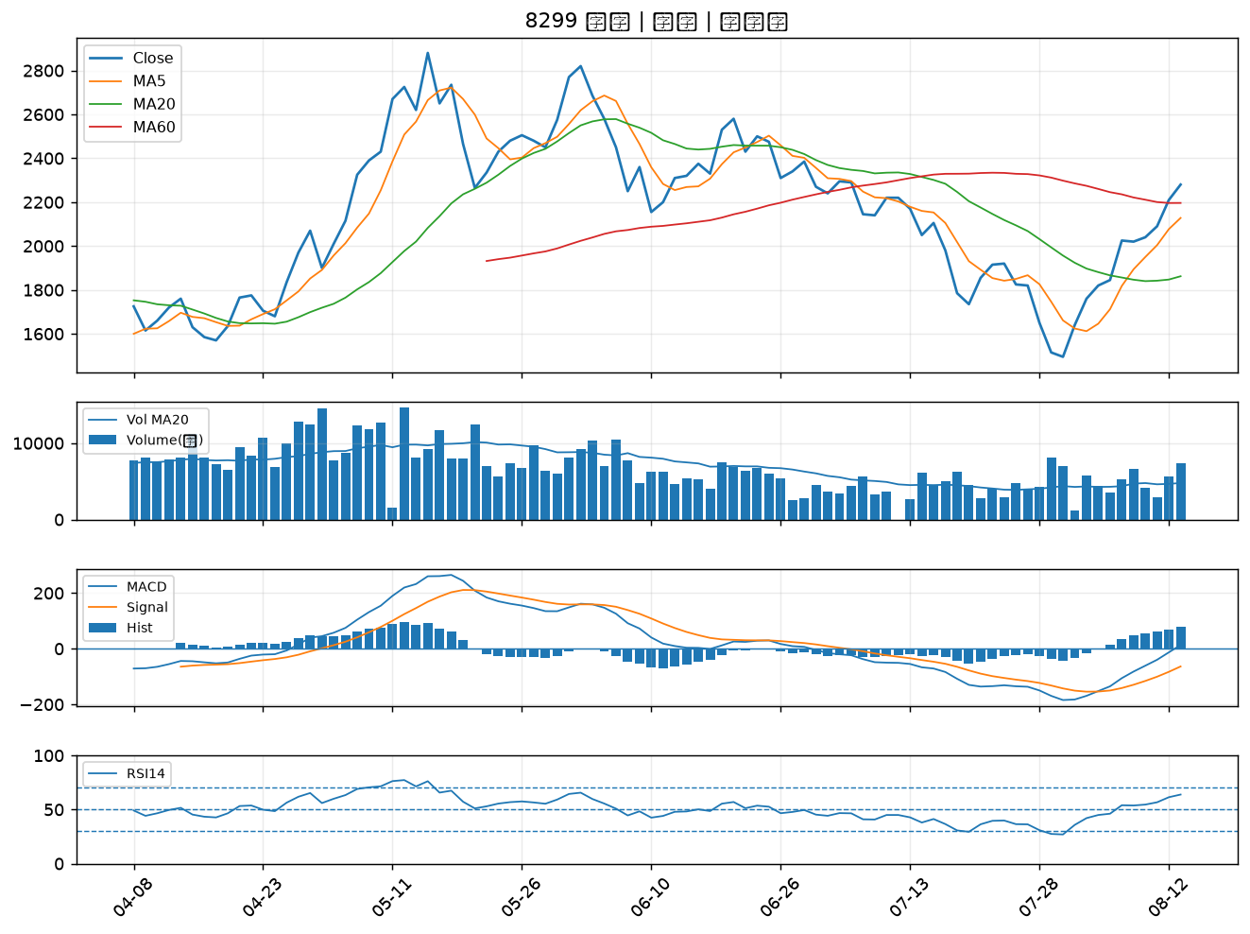

5521 工信｜B級
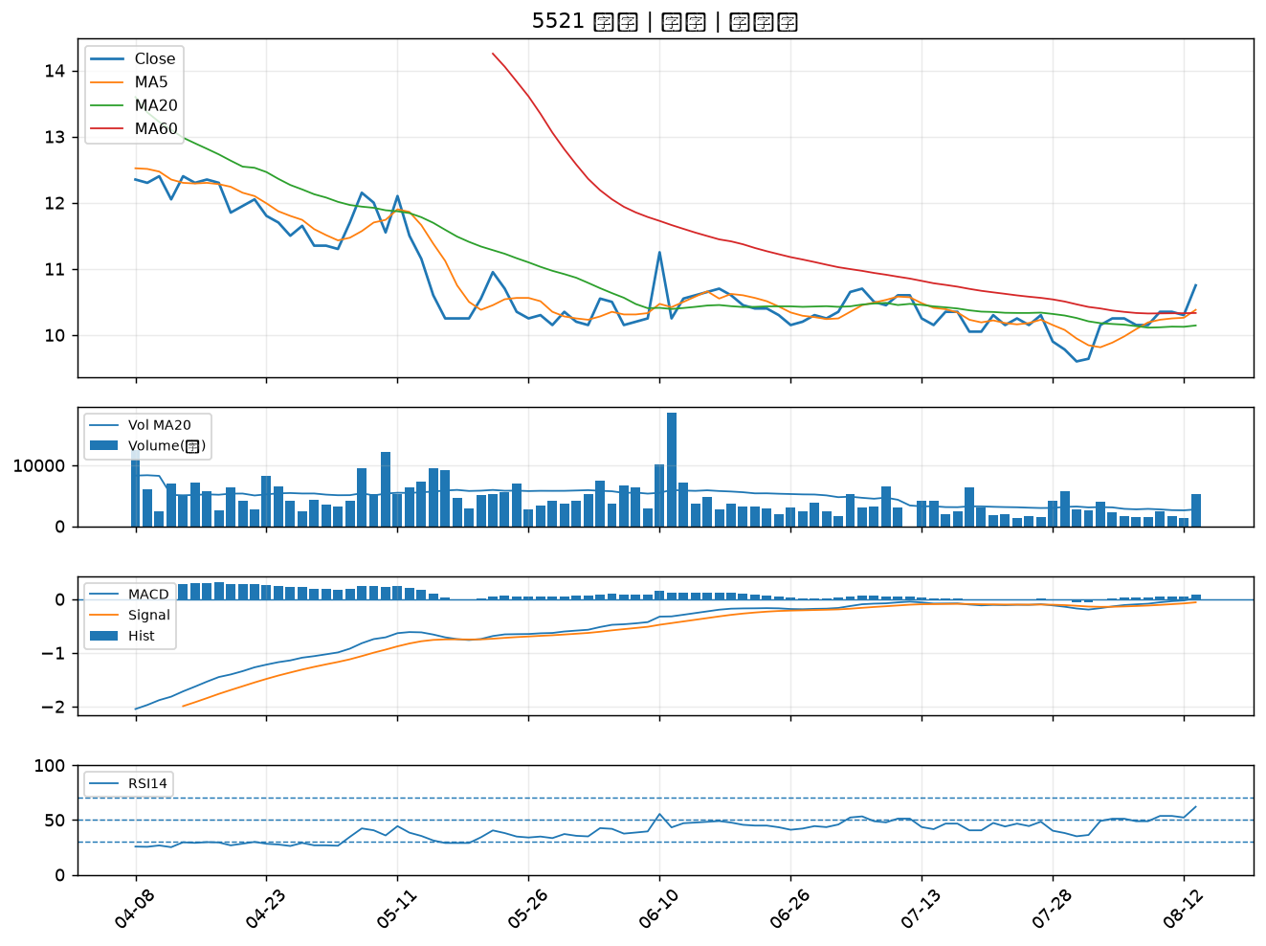

4510 高鋒｜B級
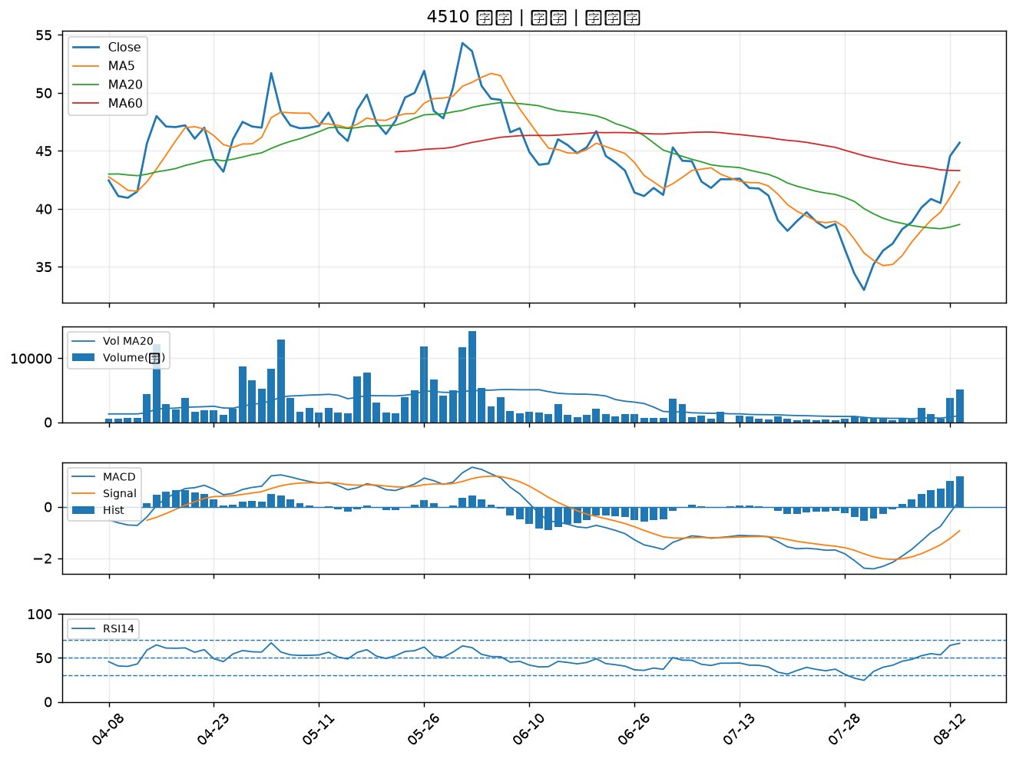

3265 台星科｜B級
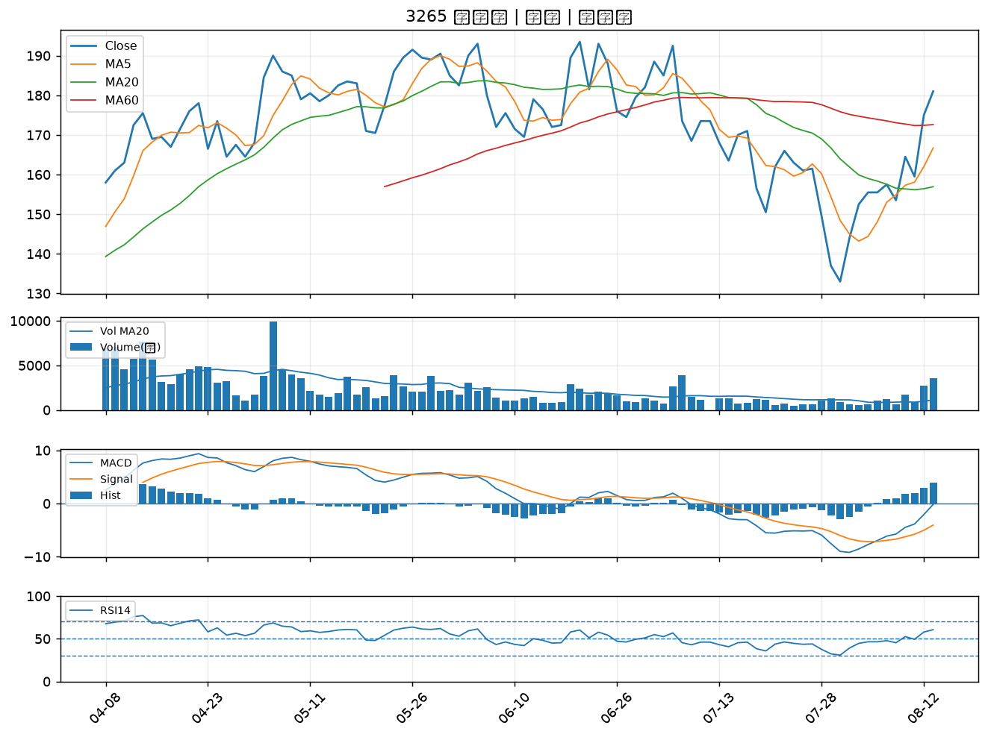

2324 仁寶｜B級
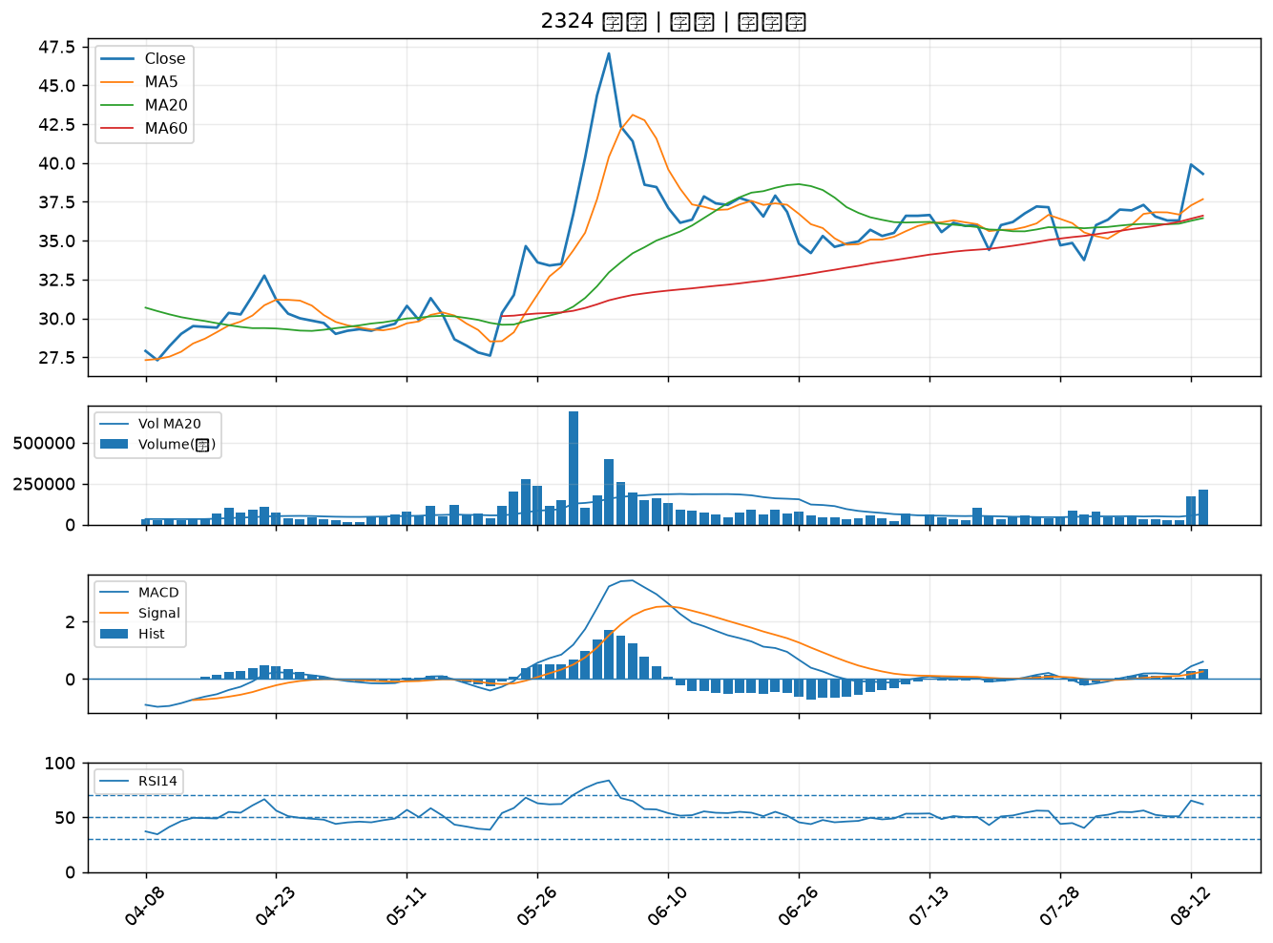

2408 南亞科｜B級
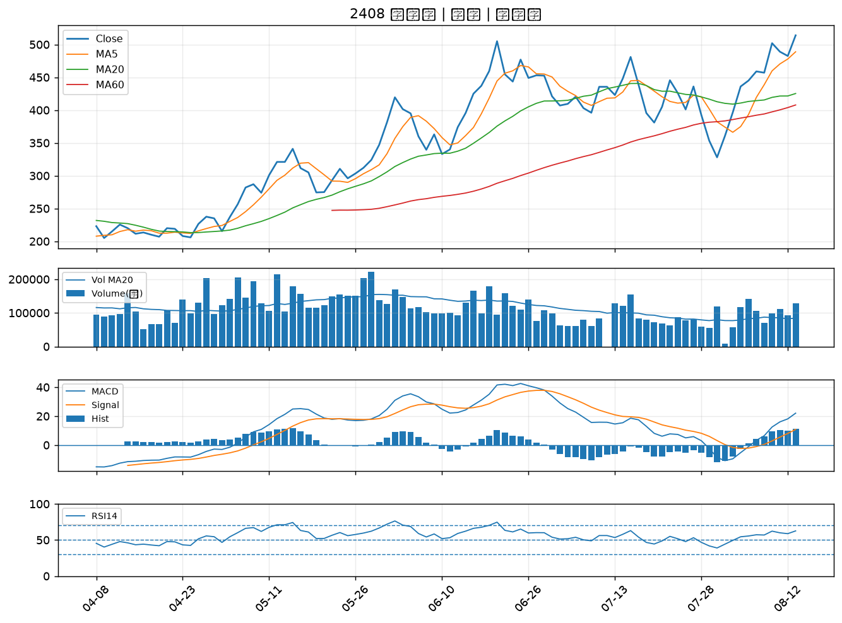

2436 偉詮電｜B級
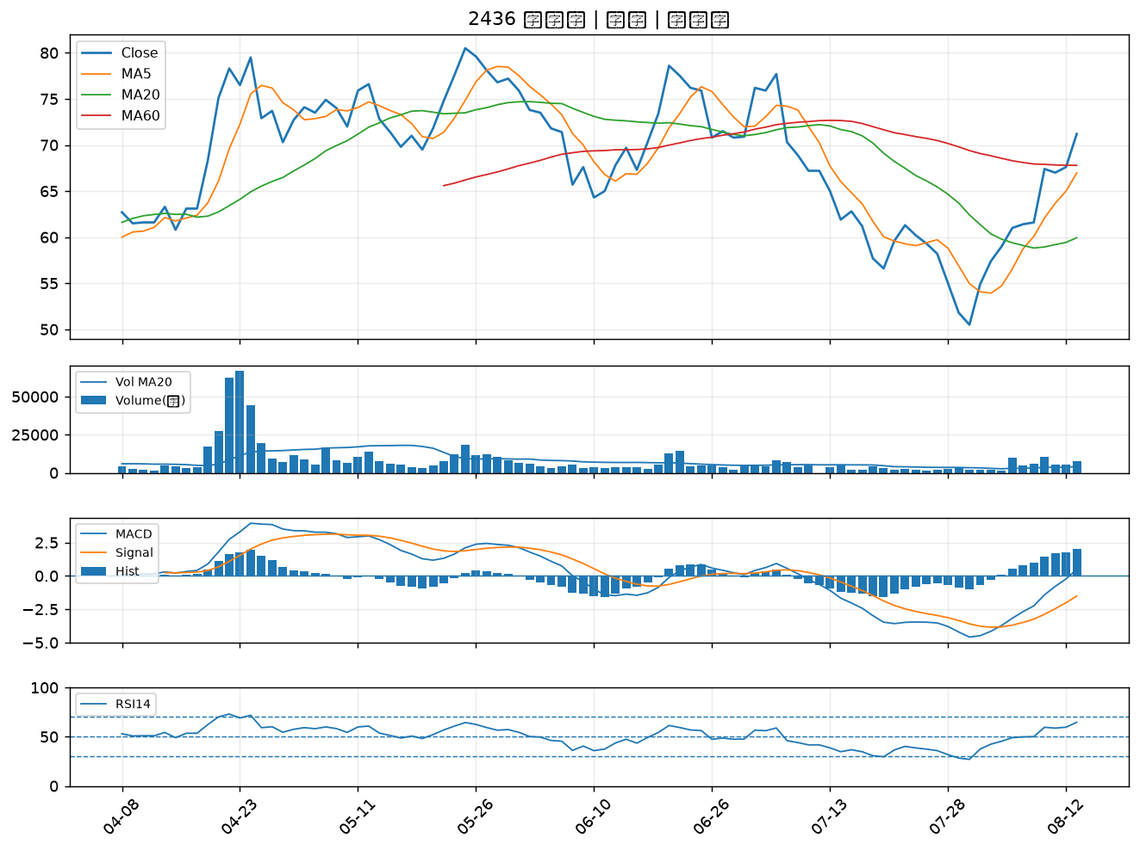

6187 萬潤｜B級
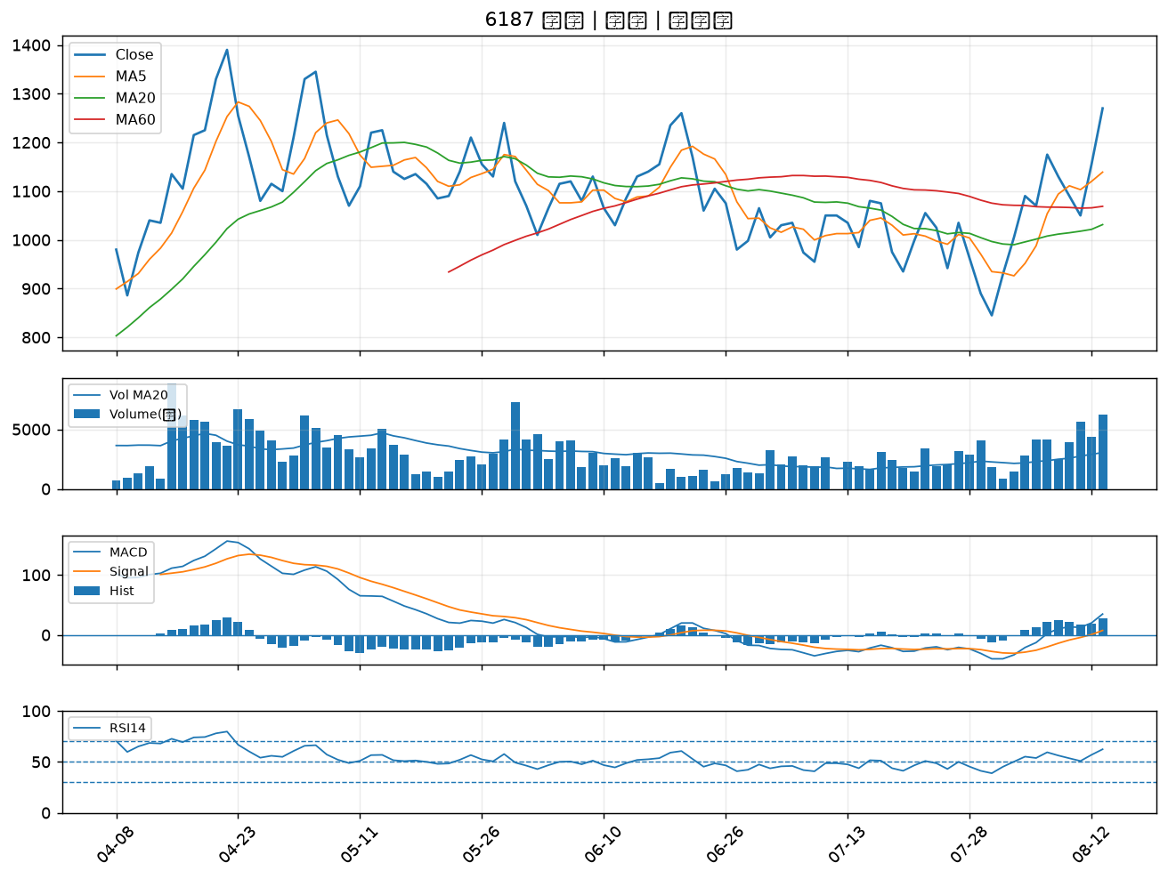

3357 臺慶科｜B級
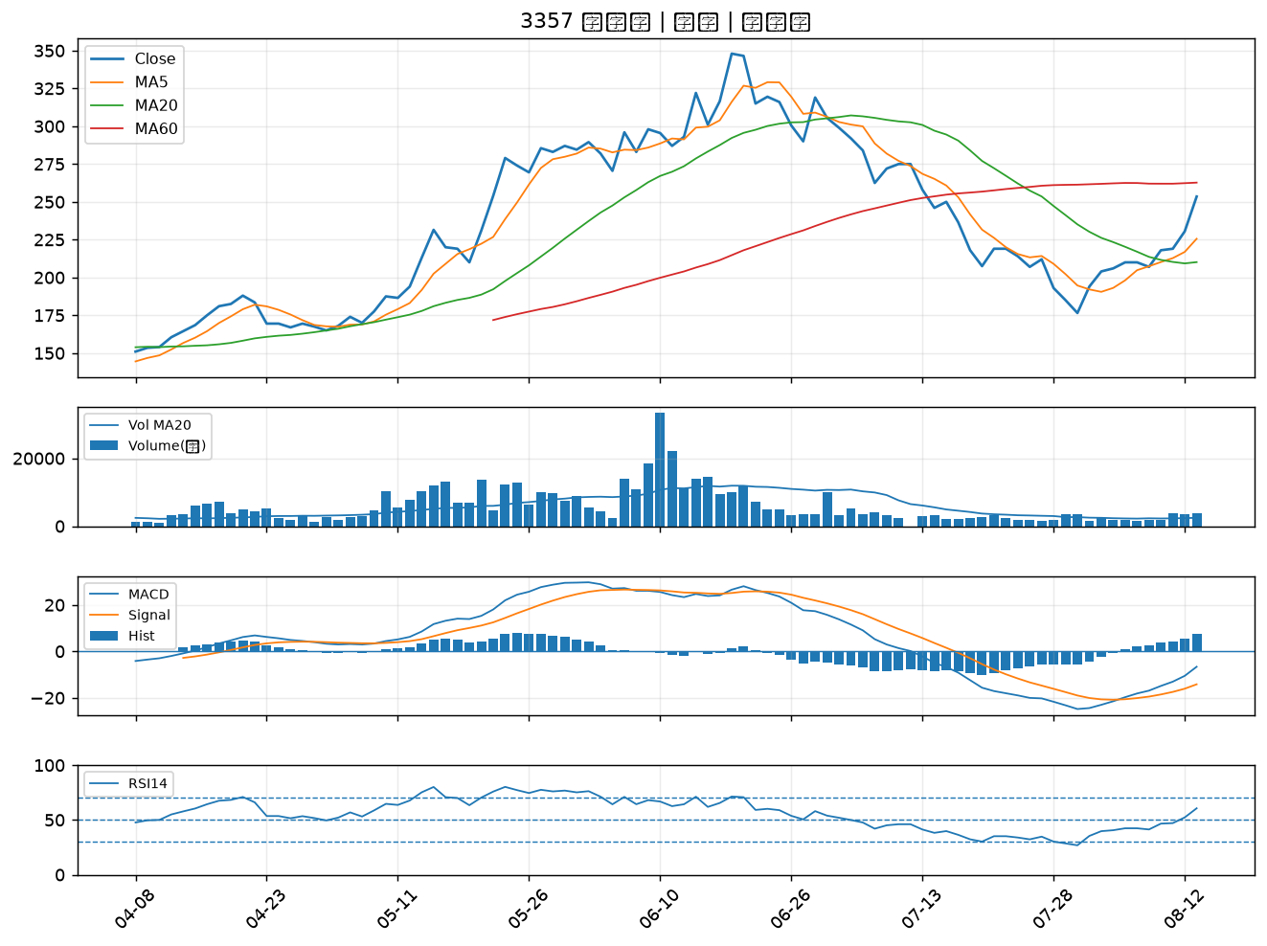

3455 由田｜B級
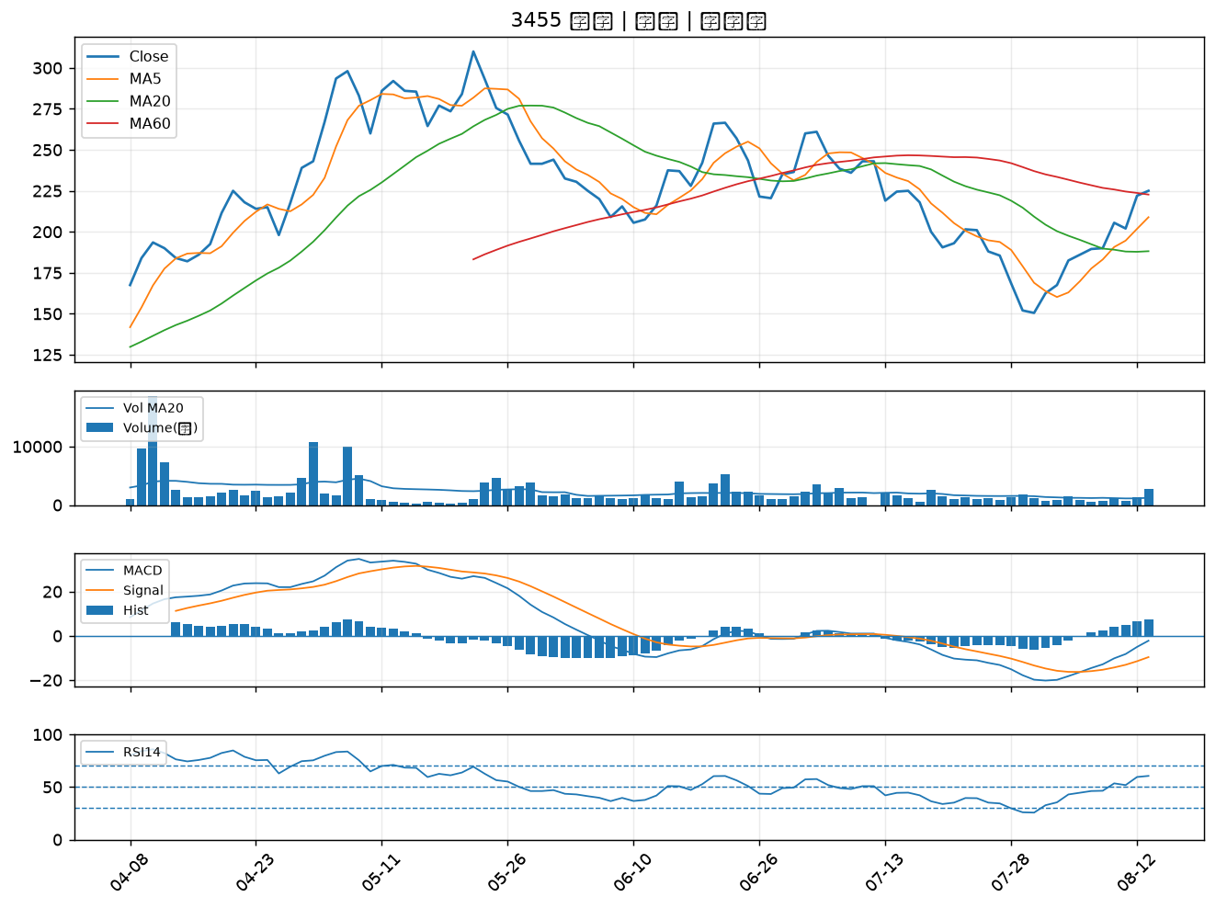

3515 華擎｜B級
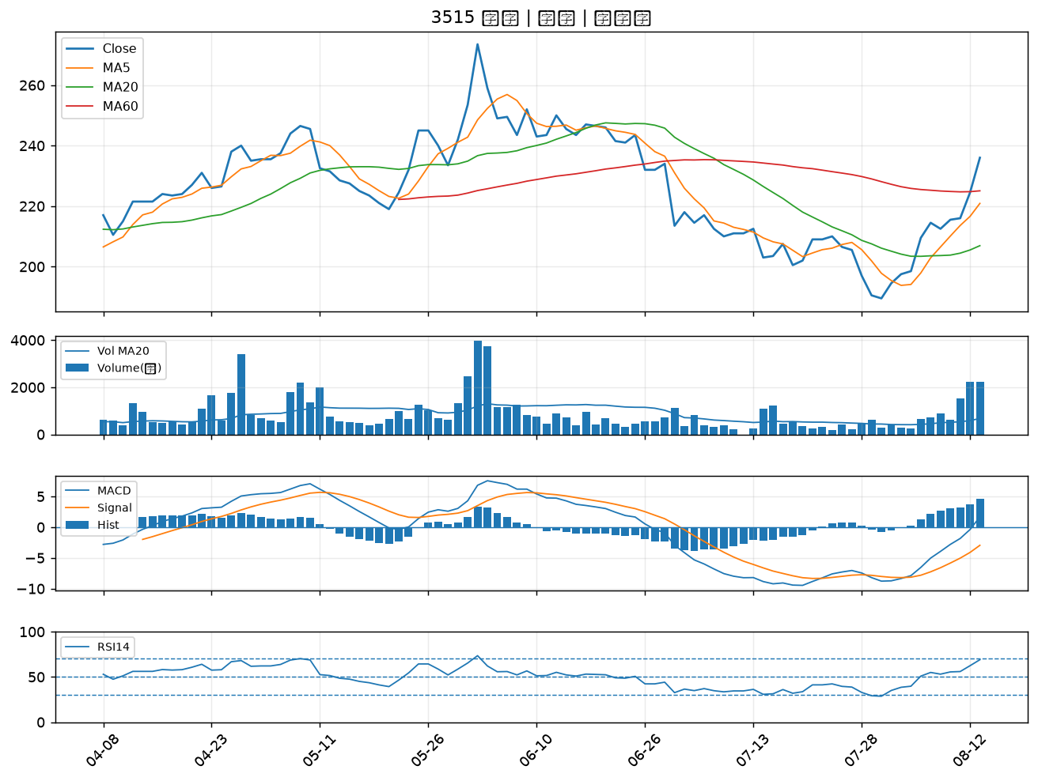

2851 中再保｜B級
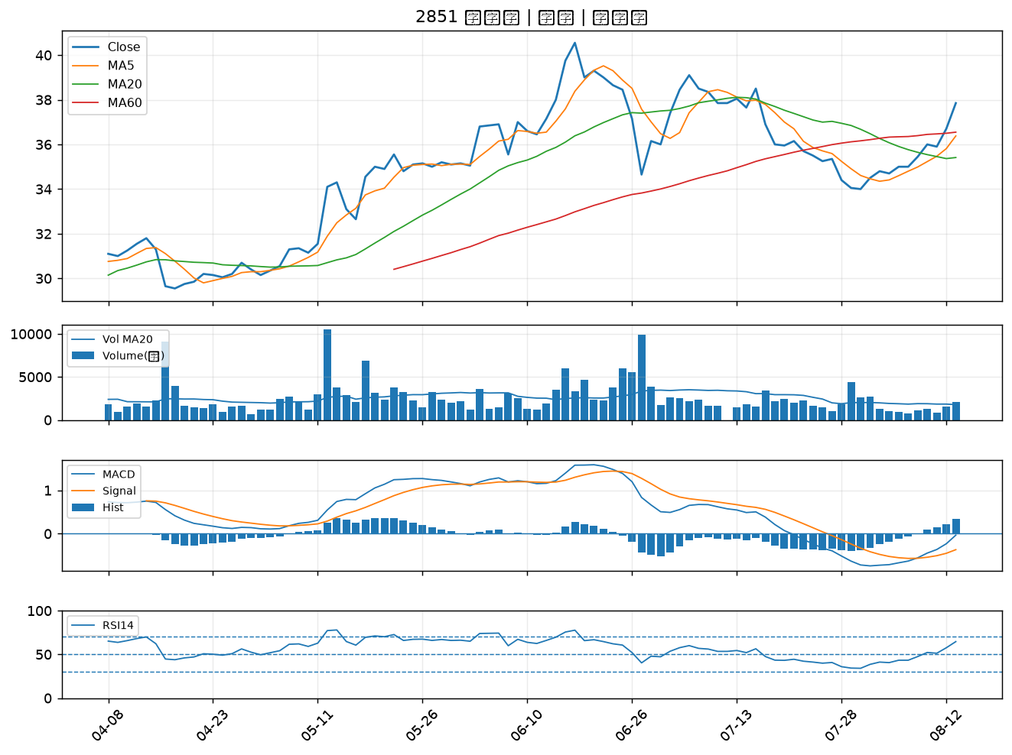

2377 微星｜B級
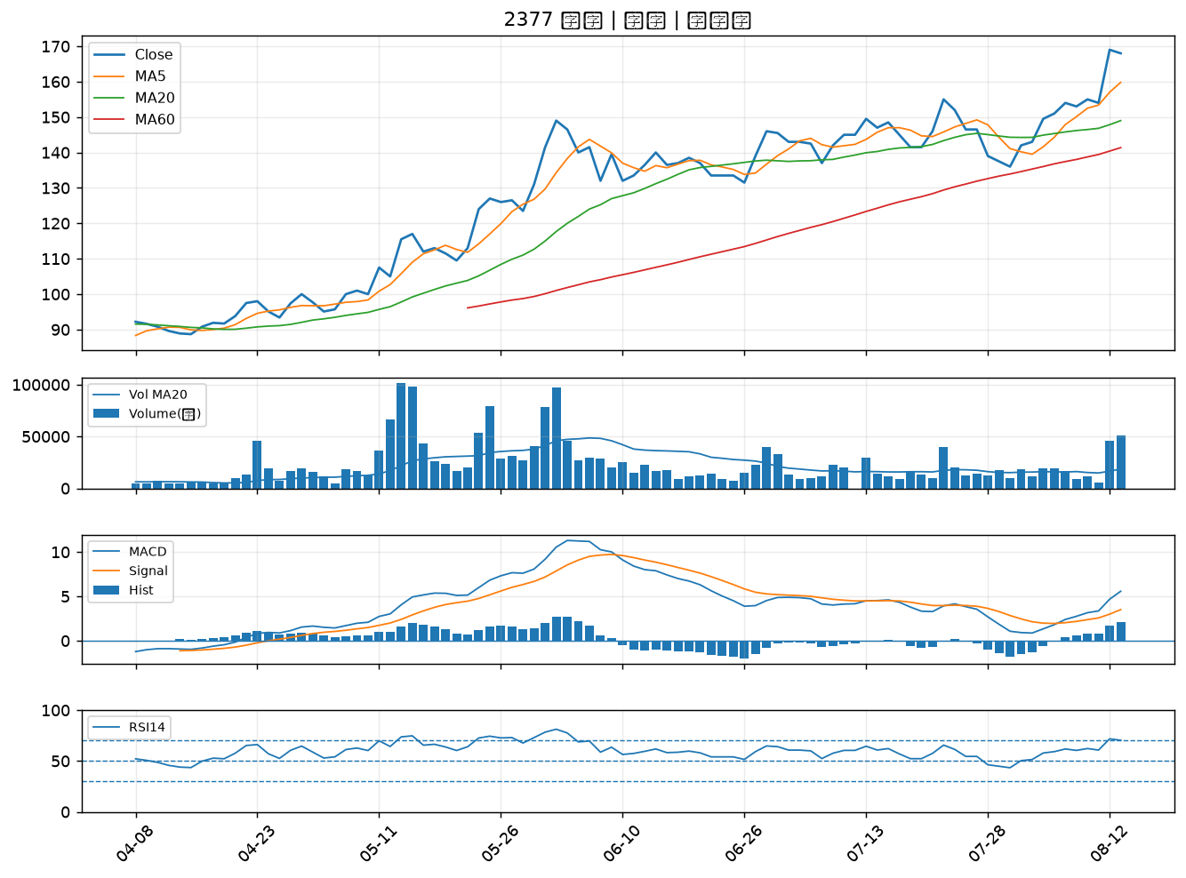

3044 健鼎｜B級
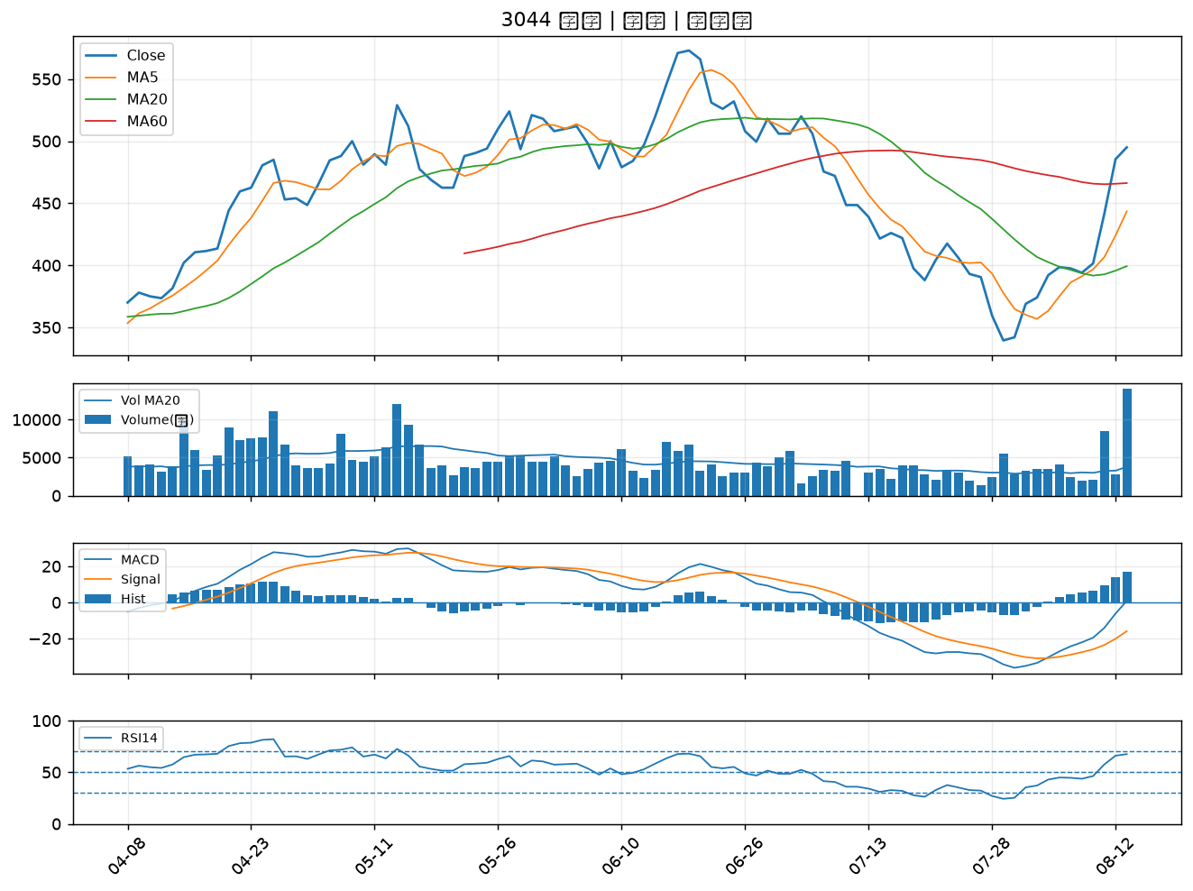

6442 光聖｜B級
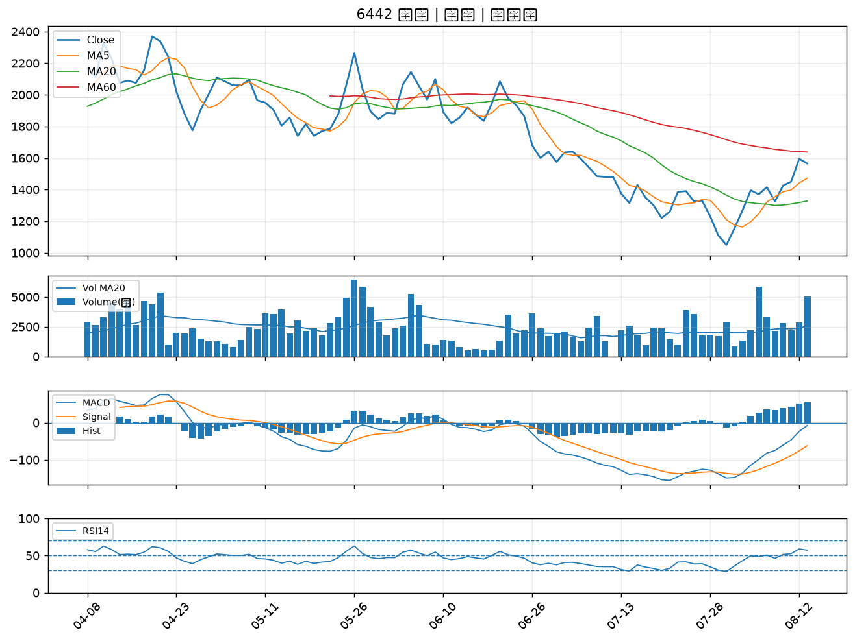

6530 創威｜B級
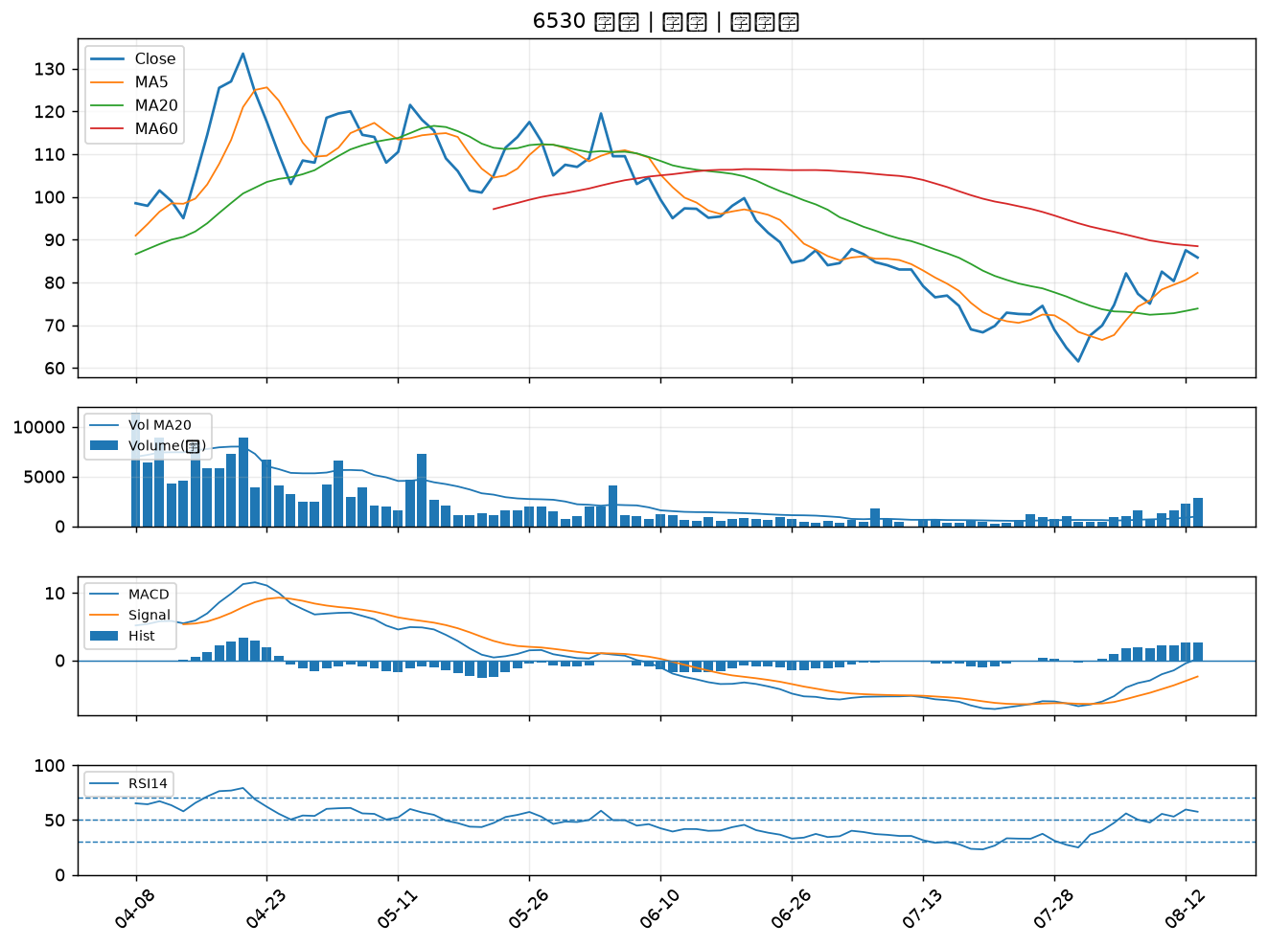

3312 弘憶股｜B級
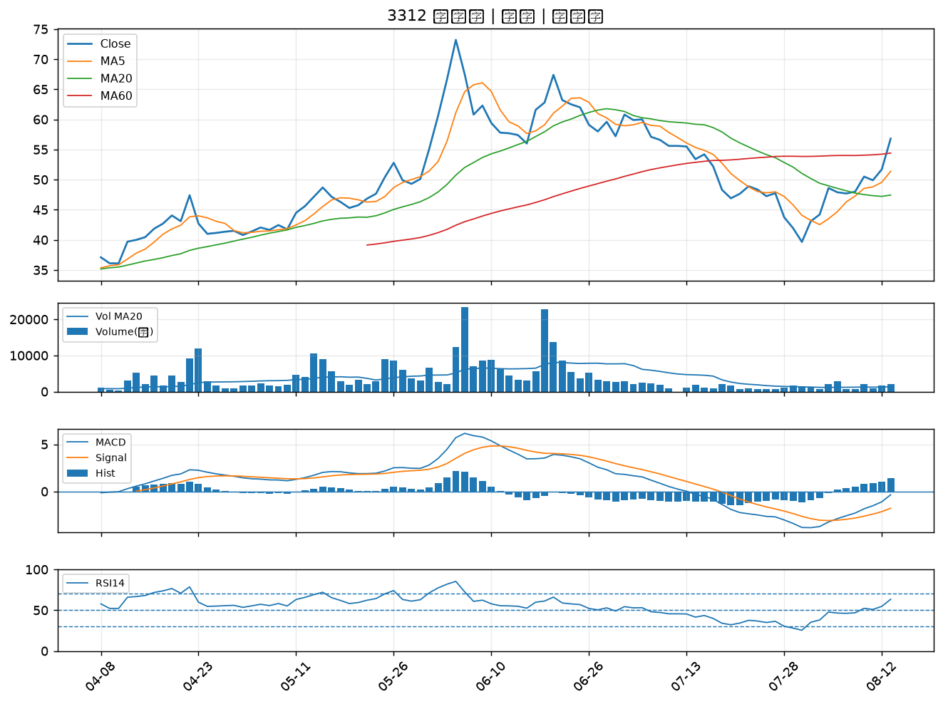

2883 凱基金｜B級
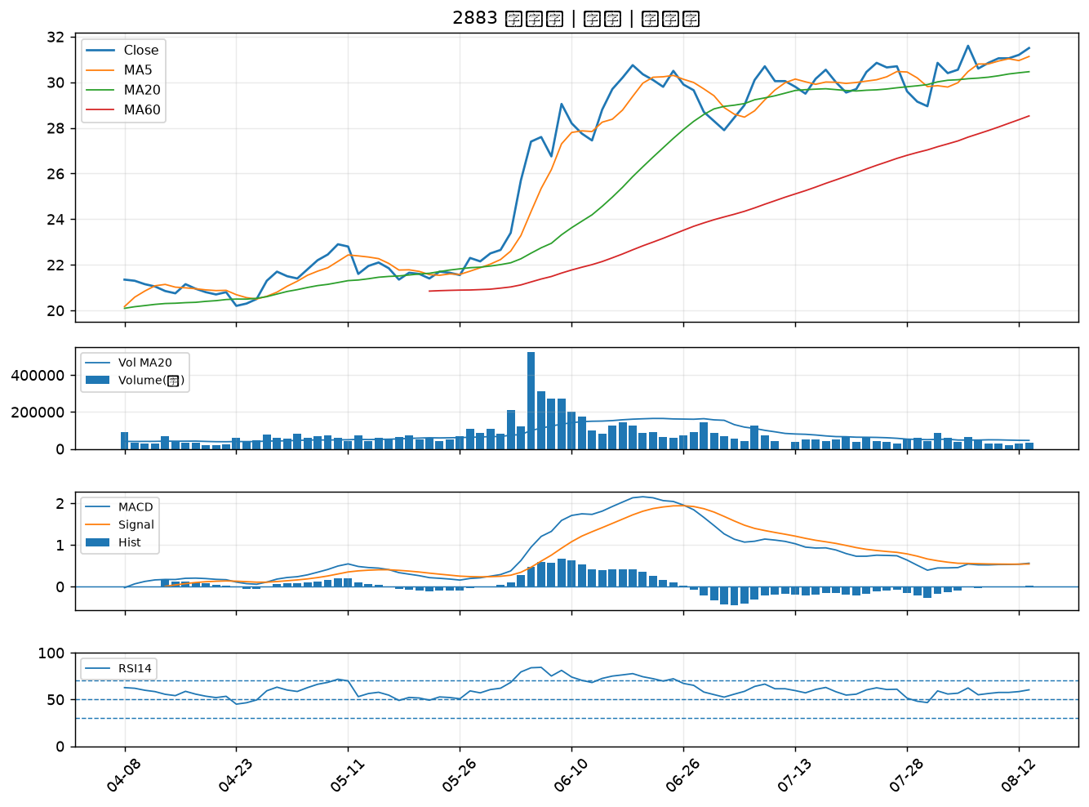

2885 元大金｜B級

